Putaran 1
 |  |  |  |  |  | Algoritma DES
 | Plaintext | keamanan
 | Kunci | yuanda
 | Algoritma | AES 128 bit -> 16 byte

 | Plaintext |  |  |  |  | Kunci
 | k | a | null | null |  | y | d | null | null
 | e | n | null | null |  | u | a | null | null
 | a | a | null | null |  | a | null | null | null
 | m | n | null | null |  | n | null | null | null

 | Konversi Teks ke HexaDecimal

 | 6B | 61 | 00 | 00 |  | 79 | 64 | 00 | 00
 | 65 | 6E | 00 | 00 |  | 75 | 61 | 00 | 00
 | 61 | 61 | 00 | 00 |  | 61 | 00 | 00 | 00
 | 6D | 6E | 00 | 00 |  | 6E | 00 | 00 | 00

 | Konversi HExaDecimal ke Biner

 | 01101011 | 01100001 | 00000000 | 00000000 |  | 01111001 | 01100100 | 00000000 | 00000000
 | 01100101 | 01101110 | 00000000 | 00000000 |  | 01110101 | 01100001 | 00000000 | 00000000
 | 01100001 | 01100001 | 00000000 | 00000000 |  | 01100001 | 00000000 | 00000000 | 00000000
 | 01101101 | 01101110 | 00000000 | 00000000 |  | 01101110 | 00000000 | 00000000 | 00000000

 | Initial Round XoR

k | 01101011 | XoR | 01111001 | = | 00010010 |  | 00000000 | XoR | 00000000 | = | 00000000 |  | Hasil | 00010010 | 00000101 | 00000000 | 00000000
e | 01100101 | XoR | 01110101 | = | 00010000 |  | 00000000 | XoR | 00000000 | = | 00000000 |  |  | 00010000 | 00001010 | 00000000 | 00000000
a | 01100001 | XoR | 01100001 | = | 00000100 |  | 00000000 | XoR | 00000000 | = | 00000000 |  |  | 00000100 | 01100001 | 00000000 | 00000000
m | 01101101 | XoR | 01101110 | = | 00000011 |  | 00000000 | XoR | 00000000 | = | 00000000 |  |  | 00000011 | 01101110 | 00000000 | 00000000

a | 01100001 | XoR | 01100100 | = | 00000101 |  | 00000000 | XoR | 00000000 | = | 00000000 |  | Hasil Hexa | 12 | 5 | 0 | 0
n | 01101110 | XoR | 01100001 | = | 00001010 |  | 00000000 | XoR | 00000000 | = | 00000000 |  |  | 10 | A | 0 | 0
a | 01100001 | XoR | 00000000 | = | 01100001 |  | 00000000 | XoR | 00000000 | = | 00000000 |  |  | 4 | 61 | 0 | 0
n | 01101110 | XoR | 00000000 | = | 01101110 |  | 00000000 | XoR | 00000000 | = | 00000000 |  |  | 3 | 6E | 0 | 0

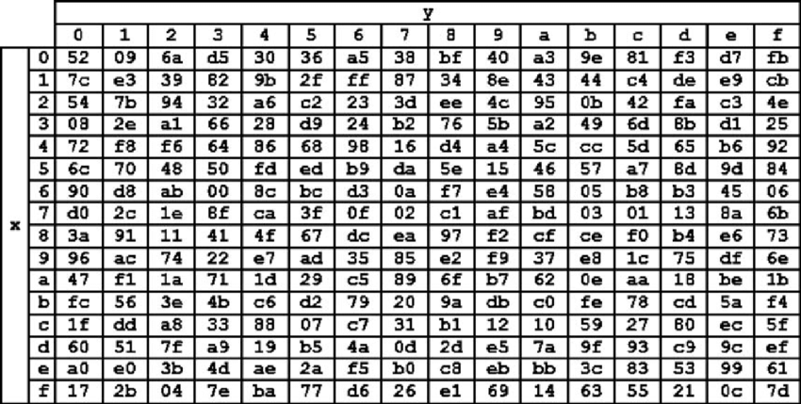
 | Hasil XoR
 | 12 | 35 | 00 | 00 |  |  | Tabel S -BOX
 | 10 | 41 | 00 | 00
 | 34 | 61 | 00 | 00
 | 33 | 6E | 00 | 00

 | Proses Sub-bytes menggunakan tabel S-Box

 | 39 | D9 | 52 | 52
 | 7C | F8 | 52 | 52
 | 28 | D8 | 52 | 52
 | 66 | 45 | 52 | 52

 | Proses Shift Rows

 | 39 | D9 | 52 | 52 | Baris 1 Tidak digeser
 | 7C | F8 | 52 | 52 | Geser 1
 | 28 | d8 | 52 | 52 | Geser 2
 | 66 | 45 | 52 | 52 | Geser 3

 | Hasil Shift Rows

 | 39 | d9 | 52 | 52
 | f8 | 52 | 52 | 7c
 | 52 | 52 | 28 | d8
 | 52 | 66 | 45 | 52

 | Proses Mix Column

 | 02 | 03 | 01 | 01 | * | 39 | d9 | 52 | 52
 | 01 | 02 | 03 | 01 |  | f8 | 52 | 52 | 7c
 | 01 | 01 | 02 | 03 |  | 52 | 52 | 28 | d8
 | 03 | 01 | 01 | 02 |  | 52 | 66 | 45 | 52

 | 00000010 | 00000011 | 00000001 | 00000001 | * | 00111001 | 11011001 | 01010010 | 01010010 | = | 00111001 | 11011010 | 01010011 | 01010011
 | 00000001 | 00000010 | 00000011 | 00000001 |  | 11111000 | 01010010 | 01010010 | 01111100 |  | 11111001 | 01010000 | 01010001 | 01111101
 | 00000001 | 00000001 | 00000010 | 00000011 |  | 01010010 | 01010010 | 00101000 | 11011000 |  | 01010011 | 01010011 | 00101010 | 11011011
 | 00000011 | 00000001 | 00000001 | 00000010 |  | 01010010 | 01100110 | 01000101 | 01010010 |  | 01010001 | 01100111 | 01000100 | 01010000

 | Konversi Hexa
 | 39 | DA | 53 | 53
 | F9 | 07 | 51 | 7D
 | 53 | 53 | 2A | DB
 | 51 | 67 | 44 | 50

 | Hasil putaran pertama adalah
 | 39 F9 53 51 | DA 07 53 67 | 53 51 2A 44 | 53 7D DB 50

 | Lanjut putaran selanjut nya sampe 10x putaran

